SOL_OPTIMA
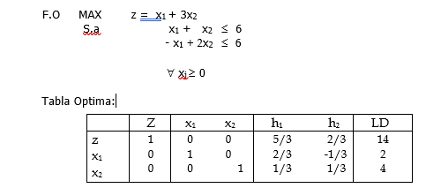

SOLUCION OPTIMA
Z*= | 14
X1*= | 2
X2*= | 4

INCISO A
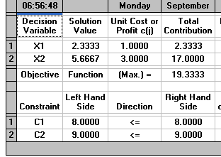
 |  | F.O.
 |  | MAX | x1+3x2
 |  | S.a. | x1+x2 <= |  | 8
 |  |  | 2x2-x1<= |  | 9

SOLUCION OPTIMA |  |  | NUEVA SOLUCION
Z*= | 14 |  | Z*= | 19.33 | 19.34
X1*= | 2 |  | X1*= | 2.33
X2*= | 4 |  | X2*= | 5.67

Aumento |  | 38.14%

Se esta aumentando en un 38,14% los beneficios recibidos, asi mismo se tiene el aumento de la 1era y 2da variable en la produccion

INCISO B
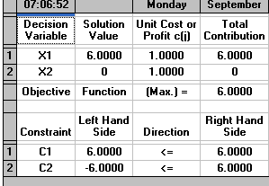

 | F.O.
 | MAX | x1+x2
 | S.a. | x1+x2 <= |  | 6
 |  | 2x2-x1<= |  | 6

SOLUCION OPTIMA |  |  | NUEVA SOLUCION
Z*= | 14 |  | Z*= | 6
X1*= | 2 |  | X1*= | 6
X2*= | 4 |  | X2*= | 0

Disminucion |  | 57.14%

Este cambio permite con una disminucion del 57,14% ,con un aumento de la 1era variable y uan disminucion de la segunda variable

INCISO C
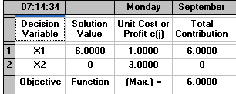
 | F.O.
 | MAX | x1+3x2
 | S.a. | x1+7x2 <= |  | 6
 |  | 2x2-x1<= |  | 6

SOLUCION OPTIMA |  |  | NUEVA SOLUCION
Z*= | 14 |  | Z*= | 6
X1*= | 2 |  | X1*= | 6
X2*= | 4 |  | X2*= | 0

Disminucion |  | 57.14%

Este cambio permite con una disminucion del 57,14% ,con un aumento de la 1era variable y uan disminucion de la segunda variable

